エビデンス
１、画面初期化「データなし」
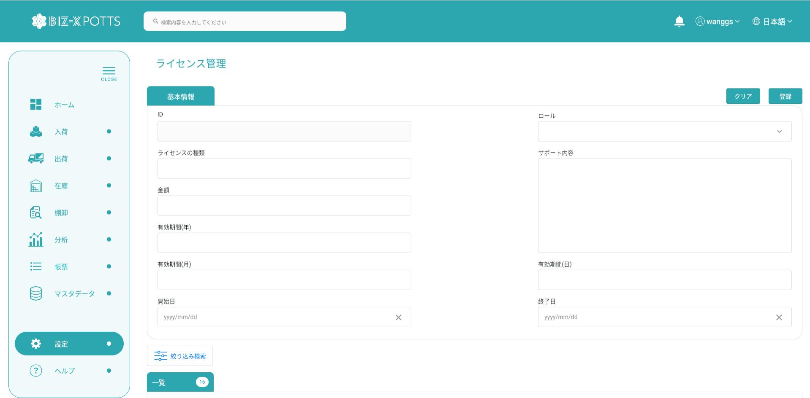

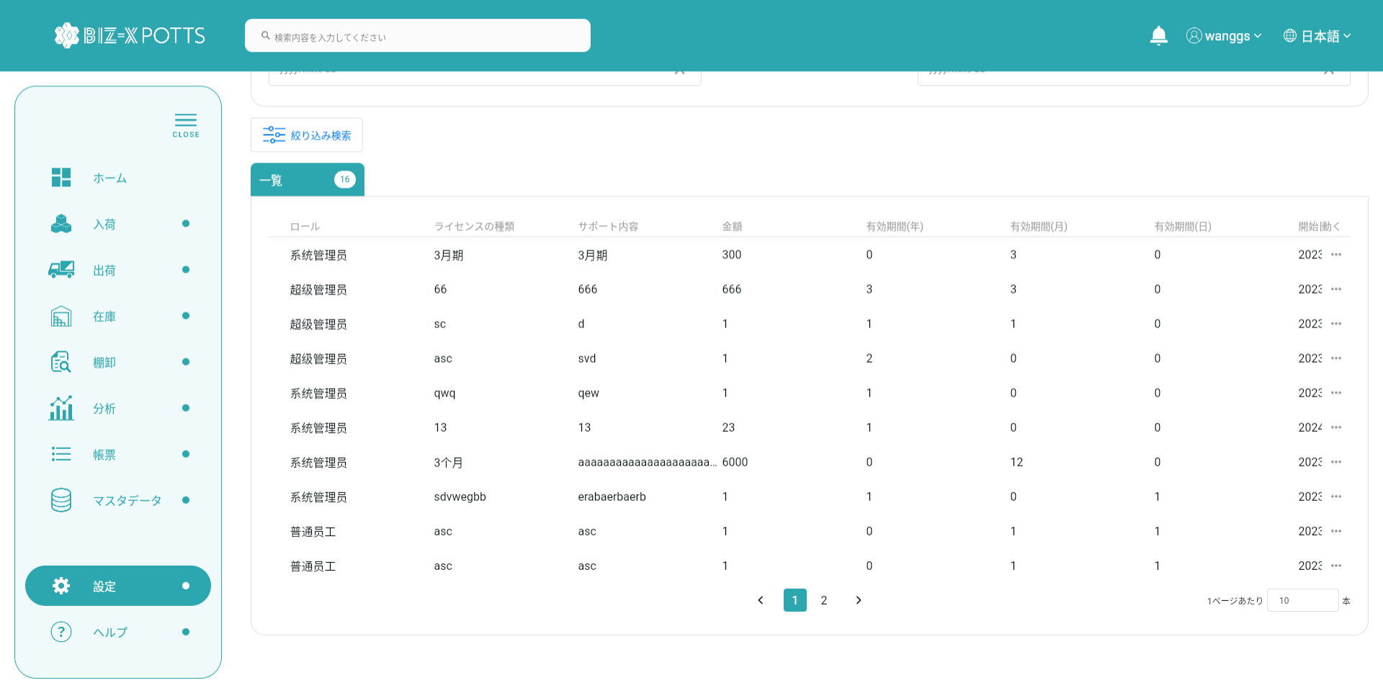

２、画面検索条件
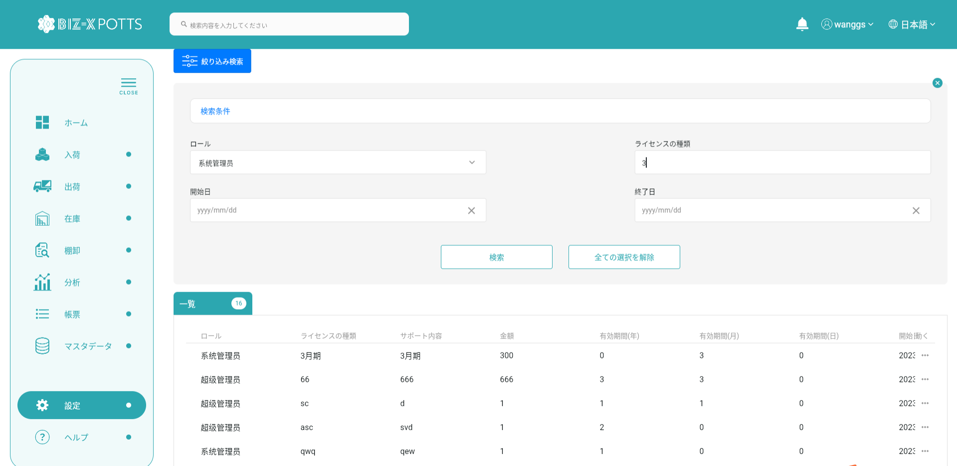

テーブルデータ検索条件に基づいて表示をフィルタする

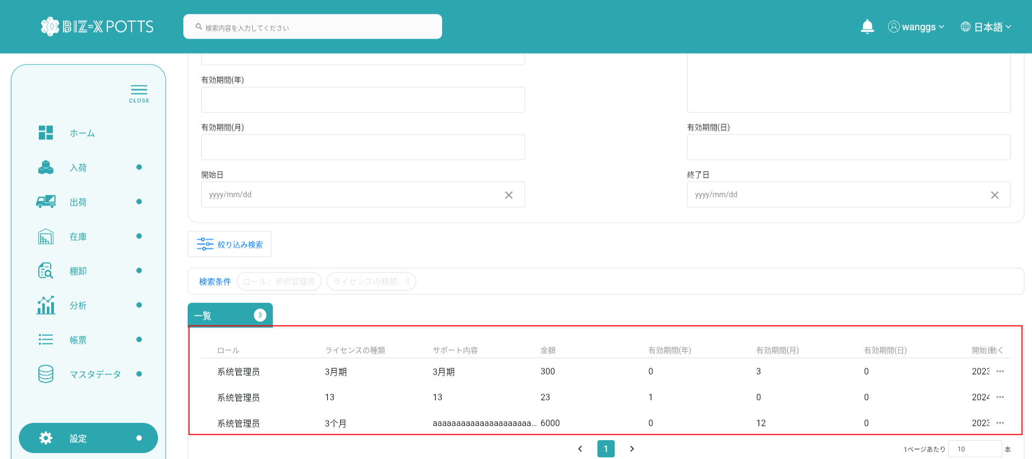

３、登録

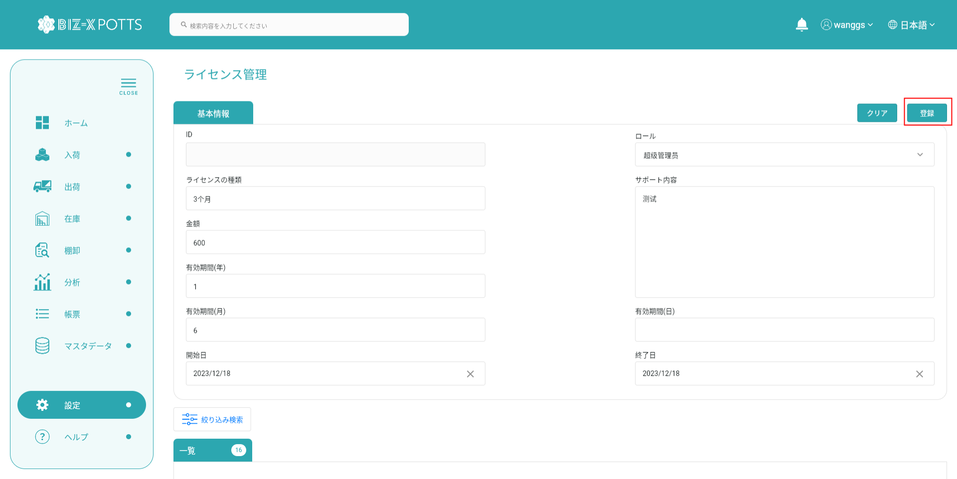

正しい必須情報を記入したら、[ログイン]をクリックしてログイン操作を実行します

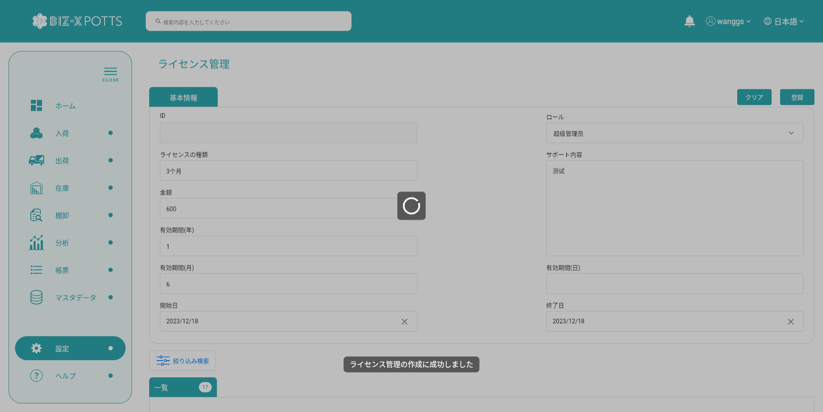

フォーム情報を入力し、ライセンス記録を作成します

作成に成功すると、フォームが空になり、作成されたレコードがテーブルに表示されます

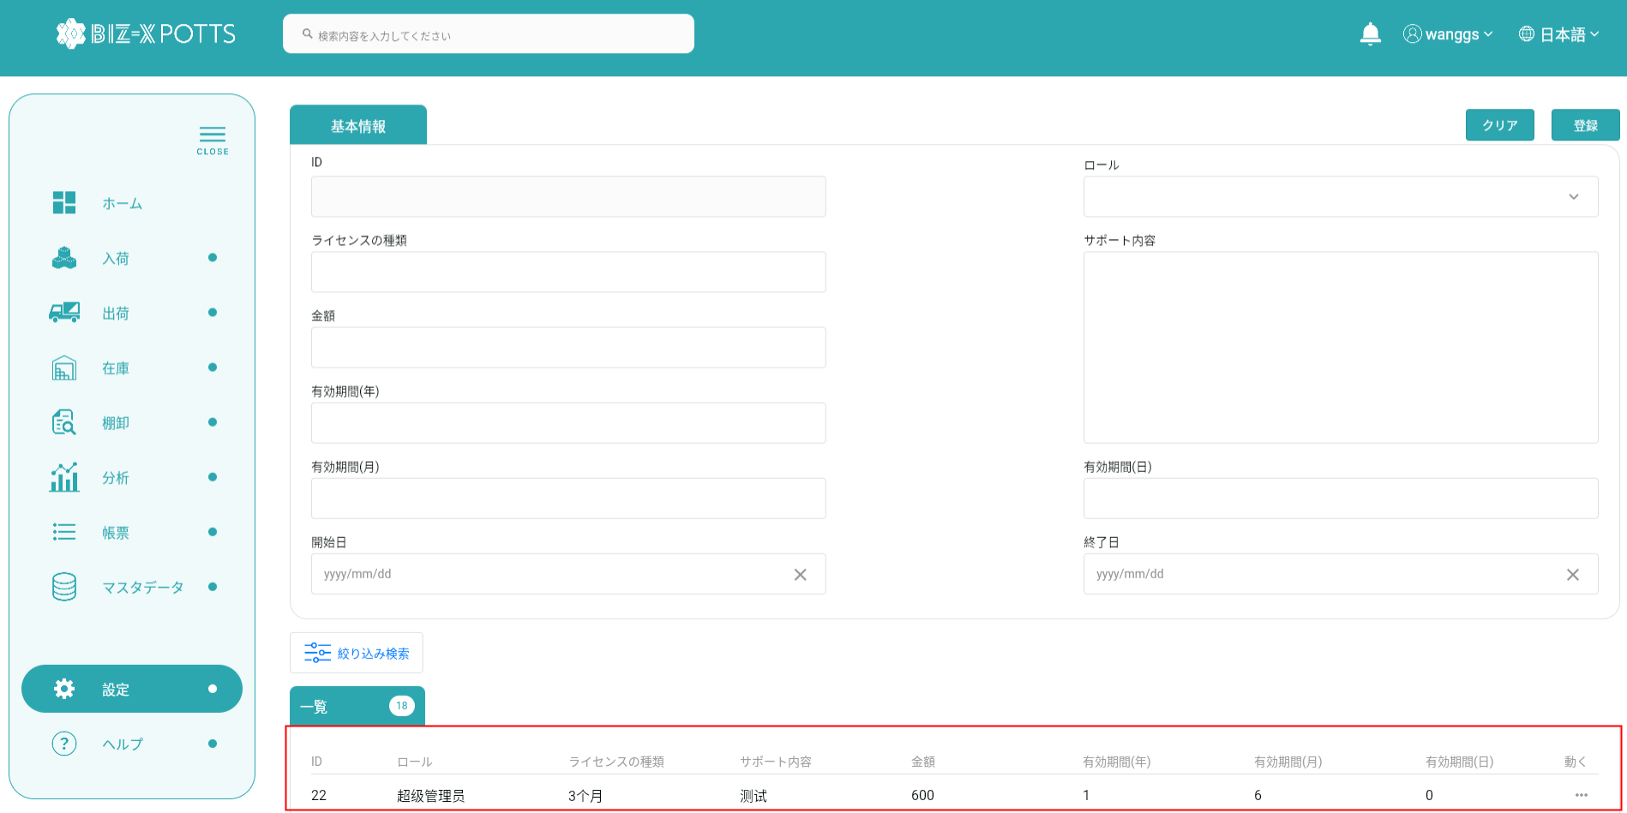

4、明細
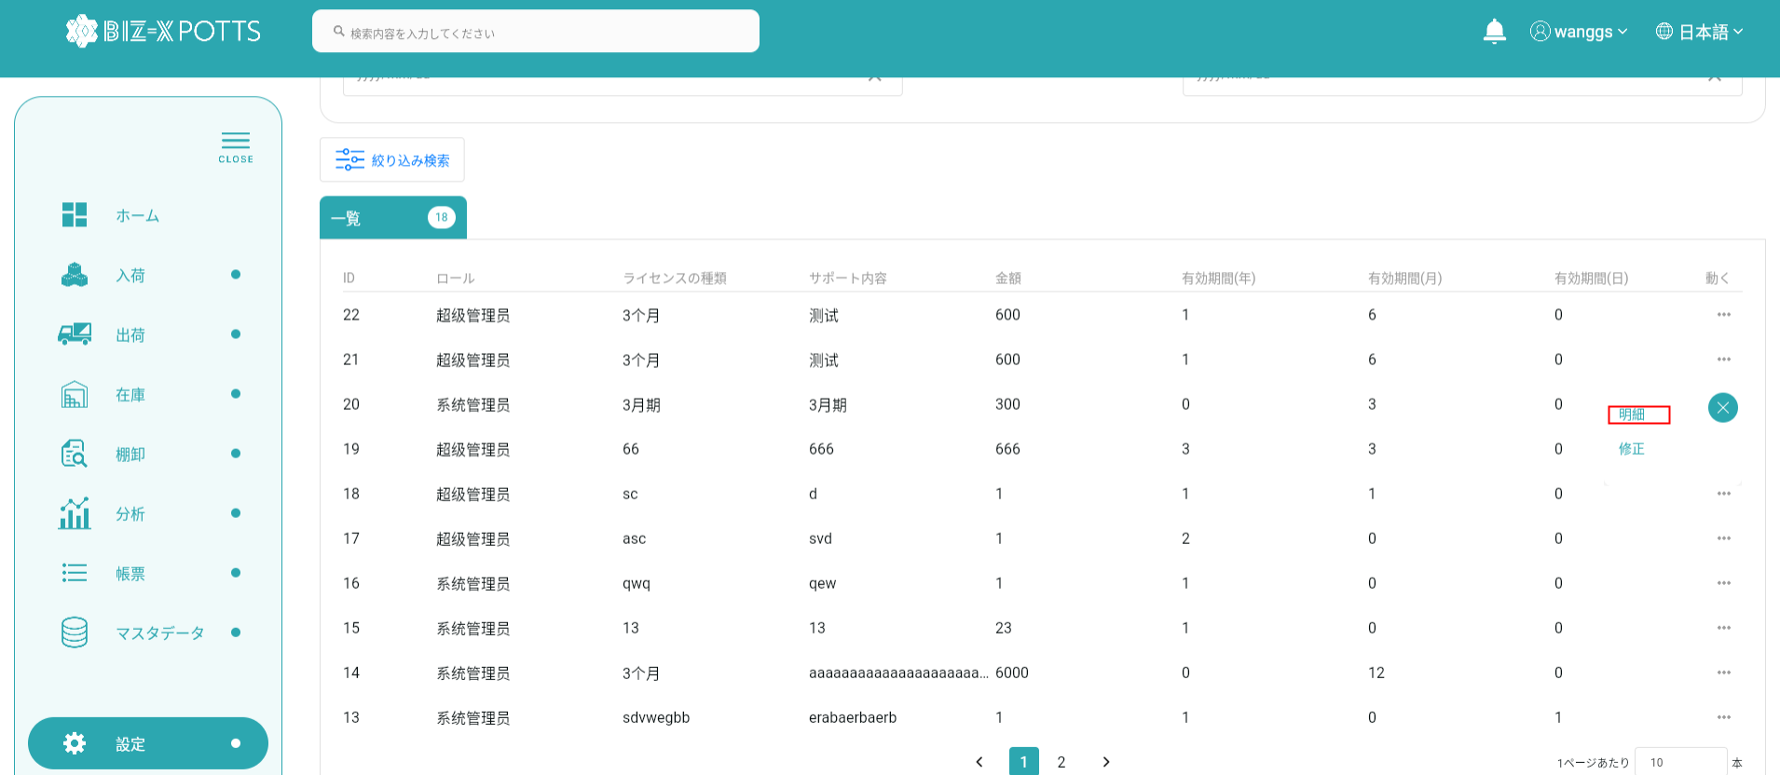

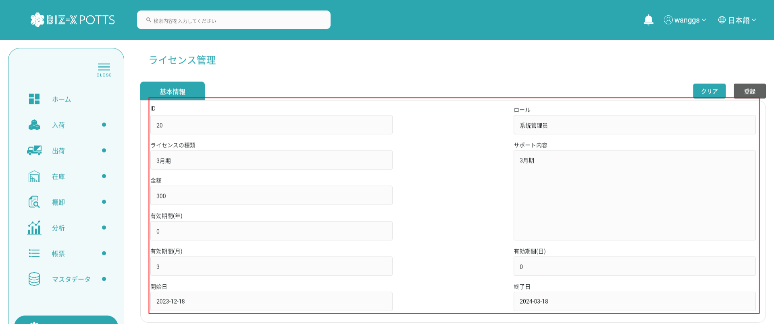

詳細を表示する場合、作成ボタンはクリックできず、フォーム情報は変更できません

5、修正
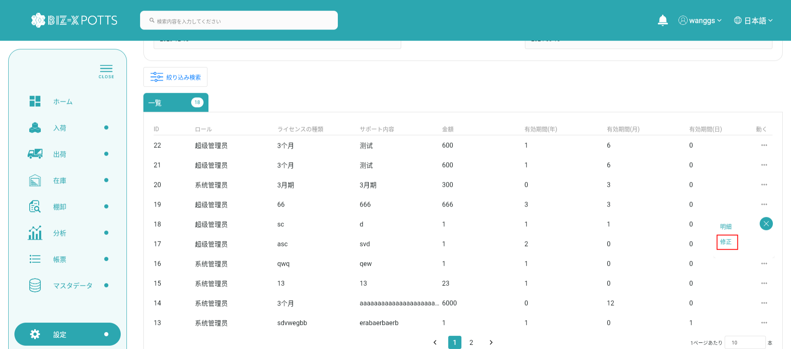



変更するデータを選択するとフォームに表示されます



フォーム情報の修正が完了したらボタンをクリックして送信

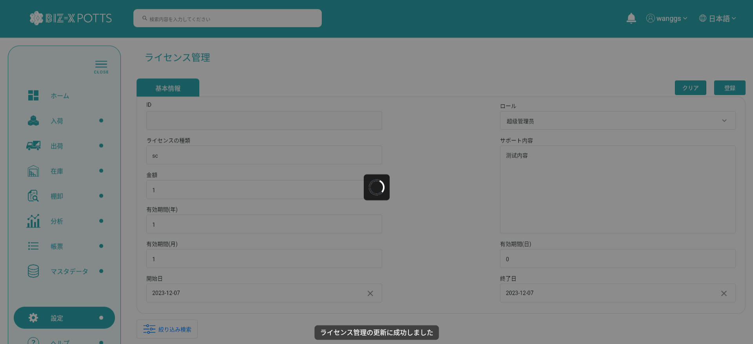

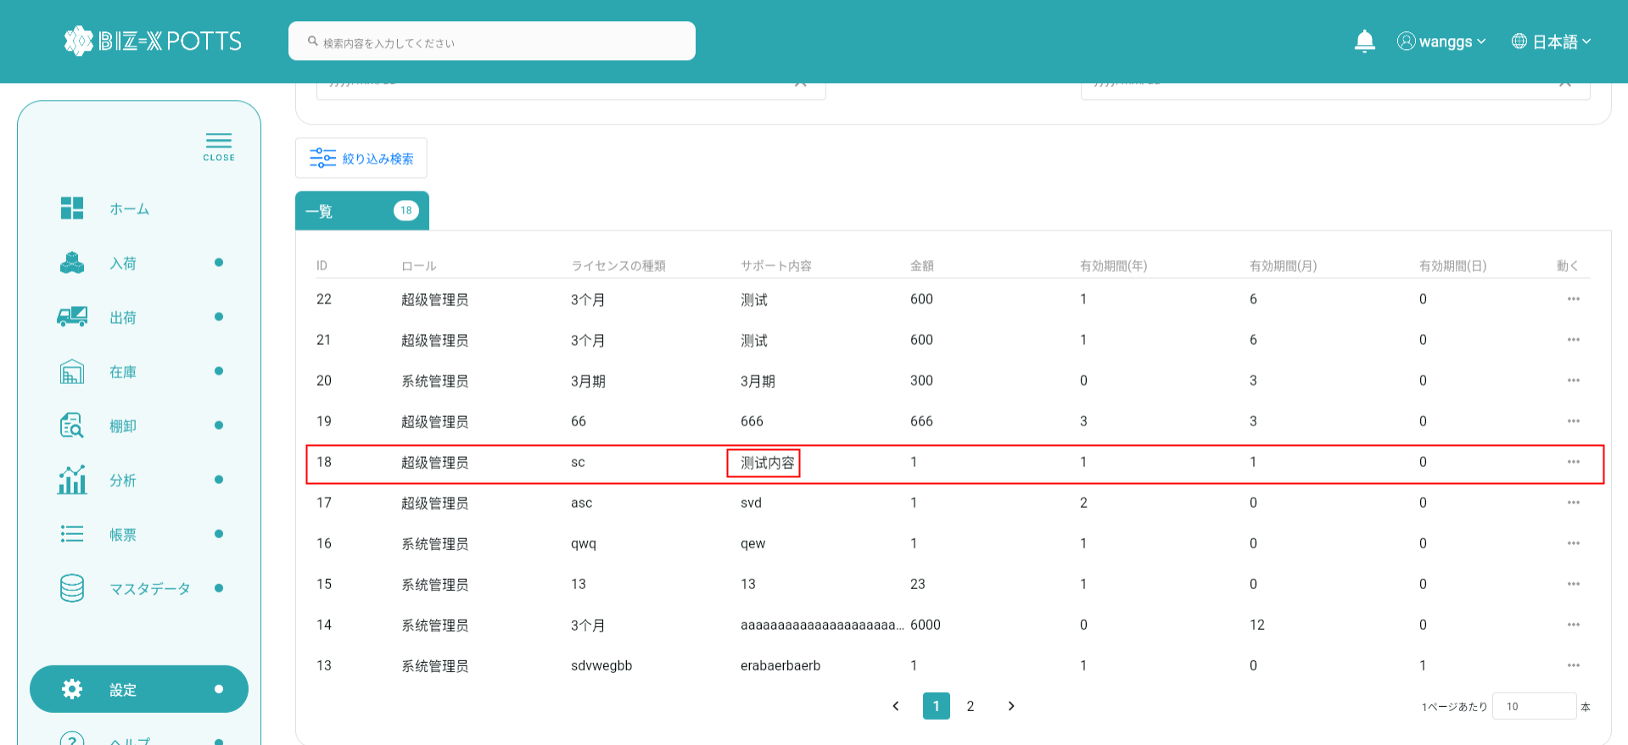

提出が完了すると表に修正された倉庫記録が表示されます

